Sheet1
Qt输入对话框实战

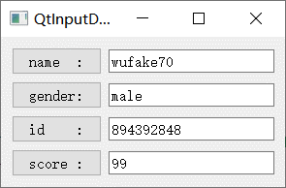
 | QInputDialog

